Diagramas
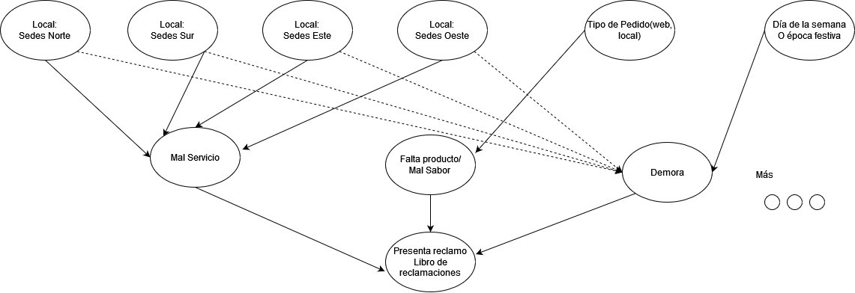
LOCALES
TIPO DE PEDIDO
DIAS FESTIVOS
DEMORA
AMBIENTE
ATENCION AL CLIENTE
LOCALES
SEXO
DISTRITO
PRODUCTO
SERVICIO
TICKET PROMEDIO | RANGO
TIPO DE PEDIDO

 | DELIVERY
 | LOCAL
 |  | LOCALES | L_0 | L_1 | L_2 | L_3 | L_4 | L_5 | L_6 | L_7 | L_8 | L_9 | L_10 | L_11 | L_12 | L_13 | L_14 | L_15 | L_16 | L_17 | L_18
DIA FESTIVO

MAL SERVICIO
PRODUCTO
AMBIENTE
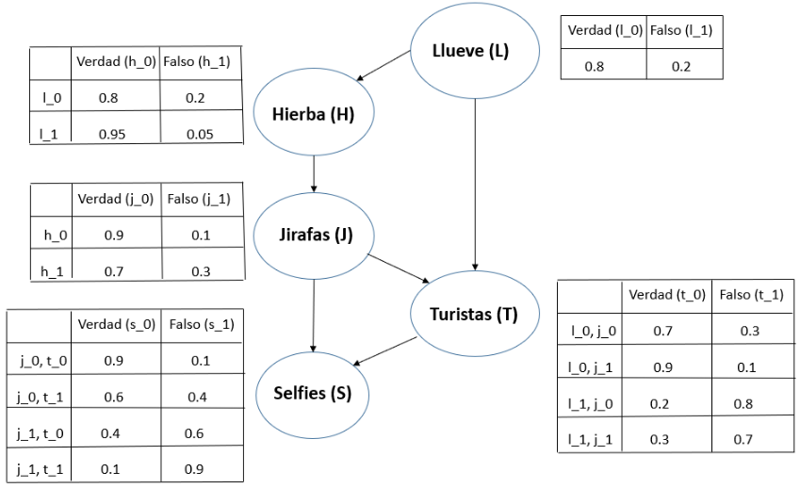

PROD
SERV
AMB
DEM
SEX
CALL

DEMORA

RECLAMO

CALLCENTER

SEXO

CPD
LOCALES
 | Etiquetas de fila | Region | Cuenta de store
 | Fridays Aeropuerto | 0 | 0.02861230329 |  | 1 | ¿La probabilidad de un reclamo de la suna Sur por un mal producto vendido por el canal Delivery?
 | Fridays Comas | 0 | 0.0085836909871 |  | 2 | ¿La probalidad de un reclamo por demora en un dia festivo cuando el pedido fue consumido en el local?
 | Fridays Larcomar | 0 | 0.070100143062 |  | 3 | ¿Dado que presento un reclamo por mal ambiente, cual es la probabilidad que sea de una Local del Norte?
 | Fridays Mall Plaza Comas | 0 | 0.032904148784 |  | 4 | ¿Cuál es probabilidad de que una persona varon presente un reclamo en pedidos por delivery?
 | Fridays Open Plaza | 0 | 0.06008583691
 | Fridays Open Plaza San Miguel | 0 | 0.025751072961
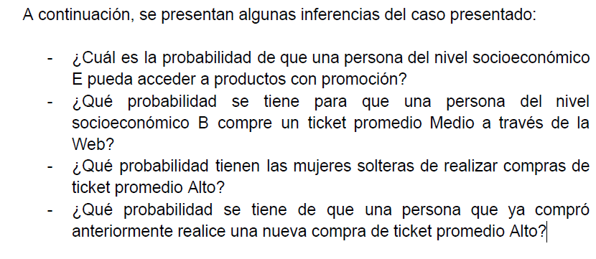
 | Fridays Ovalo Gutierrez | 0 | 0.051502145923
 | Fridays Óvalo Gutiérrez | 0 | 0.021459227468
 | Fridays Plaza Norte | 0 | 0.041487839771
 | Fridays Plaza San Miguel | 0 | 0.078683834049
 | Fridays Salaverry | 0 | 0.113018598
 | Fridays Trujillo | 0 | 0.057224606581
 | Fridays Arequipa | 1 | 0.031473533619
 | Fridays DK La Molina | 1 | 0.018597997139
 | Fridays Jockey Plaza | 1 | 0.068669527897
 | Fridays La Rambla, San Borja | 1 | 0.081545064378
 | Fridays Mall Sur | 1 | 0.072961373391
 | Fridays Ovalo Monitor | 1 | 0.0057224606581
 | Fridays Primavera | 1 | 0.071530758226
 | Fridays Puruchuco | 1 | 0.032904148784
 | Fridays Santa Anita | 1 | 0.027181688126

REGION |  |  |  |  |  | Norte | Sur
REG_0 | Norte |  |  |  | LOCALES | REG_0 | REG_1
REG_1 | Sur |  |  |  |  | 0.61 | 0.39

 |  |  |  |  |  | Local | Delivery
TIPO DE PEDIDO |  |  |  |  |  | TPD_0 | TPD_1
TPD_0 | LOCAL |  |  | Norte | REG_0 | 0.68 | 0.32
TPD_1 | DELIVERY |  |  | Sur | REG_1 | 0.27 | 0.73

 |  |  |  |  |  | MAL AMBIENTE | BUEN AMBIENTE
AMBIENTE |  |  |  |  |  | AMB_0 | AMB_1
AMB_0 | MAL AMBIENTE |  |  | Norte | REG_0 | 0.28 | 0.72
AMB_1 | BUEN AMBIENTE |  |  | Sur | REG_1 | 0.35 | 0.65

 |  |  |  |  |  | MAL PRODUCTO | BUEN PRODUCTO
PRODUCTO |  |  |  |  |  | PROD_0 | PROD_1
PROD_0 | MAL PRODUCTO |  |  | Local | TPD_0 | 0.05 | 0.95
PROD_1 | BUEN PRODUCTO |  |  | Delivery | TPD_1 | 0.15 | 0.85

 |  |  |  |  |  | MAL SERVICIO | BUEN SERVICIO
SERVICIO |  |  |  |  |  | SERV_0 | SERV_1
SERV_0 | MAL SERVICIO |  |  | Local | TPD_0 | 0.18 | 0.82
SERV_1 | BUEN SERVICIO |  |  | Delivery | TPD_1 | 0.05 | 0.95

DIA FESTIVO |  |  |  |  |  | NO | SI
DFEST_0 | NO |  |  |  |  | DFEST_0 | DFEST_1
DFEST_1 | SI |  |  |  |  | 0.16 | 0.84

 |  |  |  |  |  | NO DEMORA | DEMORA
DEMORA |  |  |  |  |  | DEM_0 | DEM_1
DEM_0 | NO DEMORA |  |  | No Festivo | DFEST_0 | 0.92 | 0.08
DEM_1 | DEMORA |  |  | Festivo | DFEST_1 | 0.33 | 0.67

 |  |  |  |  |  | HOMBRE | MUJER
SEXO |  |  |  |  |  | SEX_0 | SEX_1
SEX_0 | HOMBRE |  |  |  |  | 0.55 | 0.45 |  |  |  |  | NO RECLAMO | SI RECLAMO
SEX_1 | MUJER

 |  |  |  |  |  | NO LLAMO | LLAMO |  |  |  | PROD_0,RECL
CALL CENTER |  |  |  |  |  | CALL_0 | CALL_1
CALL_0 | NO LLAMO |  |  |  |  | 0.72 | 0.28
CALL_1 | LLAMO

RECLAMO |  |  |  |  | PROD | SERV | AMB | DEM | SEX | CALL | RECL_0 | RECL_1
RECL_0 | NO RECLAMO |  |  |  | PROD_0 | SERV_0 | AMB_0 | DEM_0 | SEX_0 | CALL_0 | 0.10 | 0.90
RECL_1 | SI RECLAMO |  |  |  | PROD_0 | SERV_0 | AMB_0 | DEM_0 | SEX_0 | CALL_1 | 0.75 | 0.25
 |  |  |  |  | PROD_0 | SERV_0 | AMB_0 | DEM_0 | SEX_1 | CALL_0 | 0.00 | 1.00
 |  |  |  |  | PROD_0 | SERV_0 | AMB_0 | DEM_0 | SEX_1 | CALL_1 | 0.70 | 0.30
 |  |  |  |  | PROD_0 | SERV_0 | AMB_0 | DEM_1 | SEX_0 | CALL_0 | 0.32 | 0.68
 |  |  |  |  | PROD_0 | SERV_0 | AMB_0 | DEM_1 | SEX_0 | CALL_1 | 0.23 | 0.77
 |  |  |  |  | PROD_0 | SERV_0 | AMB_0 | DEM_1 | SEX_1 | CALL_0 | 0.55 | 0.45
 |  |  |  |  | PROD_0 | SERV_0 | AMB_0 | DEM_1 | SEX_1 | CALL_1 | 0.65 | 0.35
 |  |  |  |  | PROD_0 | SERV_0 | AMB_1 | DEM_0 | SEX_0 | CALL_0 | 0.37 | 0.63
 |  |  |  |  | PROD_0 | SERV_0 | AMB_1 | DEM_0 | SEX_0 | CALL_1 | 0.49 | 0.51
 |  |  |  |  | PROD_0 | SERV_0 | AMB_1 | DEM_0 | SEX_1 | CALL_0 | 0.19 | 0.81
 |  |  |  |  | PROD_0 | SERV_0 | AMB_1 | DEM_0 | SEX_1 | CALL_1 | 0.77 | 0.23
 |  |  |  |  | PROD_0 | SERV_0 | AMB_1 | DEM_1 | SEX_0 | CALL_0 | 0.23 | 0.77
 |  |  |  |  | PROD_0 | SERV_0 | AMB_1 | DEM_1 | SEX_0 | CALL_1 | 0.72 | 0.28
 |  |  |  |  | PROD_0 | SERV_0 | AMB_1 | DEM_1 | SEX_1 | CALL_0 | 0.38 | 0.62
 |  |  |  |  | PROD_0 | SERV_0 | AMB_1 | DEM_1 | SEX_1 | CALL_1 | 0.14 | 0.86
 |  |  |  |  | PROD_0 | SERV_1 | AMB_0 | DEM_0 | SEX_0 | CALL_0 | 0.66 | 0.34
 |  |  |  |  | PROD_0 | SERV_1 | AMB_0 | DEM_0 | SEX_0 | CALL_1 | 0.50 | 0.50
 |  |  |  |  | PROD_0 | SERV_1 | AMB_0 | DEM_0 | SEX_1 | CALL_0 | 0.69 | 0.31
 |  |  |  |  | PROD_0 | SERV_1 | AMB_0 | DEM_0 | SEX_1 | CALL_1 | 0.19 | 0.81
 |  |  |  |  | PROD_0 | SERV_1 | AMB_0 | DEM_1 | SEX_0 | CALL_0 | 0.62 | 0.38
 |  |  |  |  | PROD_0 | SERV_1 | AMB_0 | DEM_1 | SEX_0 | CALL_1 | 0.35 | 0.65
 |  |  |  |  | PROD_0 | SERV_1 | AMB_0 | DEM_1 | SEX_1 | CALL_0 | 0.55 | 0.45
 |  |  |  |  | PROD_0 | SERV_1 | AMB_0 | DEM_1 | SEX_1 | CALL_1 | 0.55 | 0.45
 |  |  |  |  | PROD_0 | SERV_1 | AMB_1 | DEM_0 | SEX_0 | CALL_0 | 0.19 | 0.81
 |  |  |  |  | PROD_0 | SERV_1 | AMB_1 | DEM_0 | SEX_0 | CALL_1 | 0.24 | 0.76
 |  |  |  |  | PROD_0 | SERV_1 | AMB_1 | DEM_0 | SEX_1 | CALL_0 | 0.06 | 0.94
 |  |  |  |  | PROD_0 | SERV_1 | AMB_1 | DEM_0 | SEX_1 | CALL_1 | 0.60 | 0.40
 |  |  |  |  | PROD_0 | SERV_1 | AMB_1 | DEM_1 | SEX_0 | CALL_0 | 0.71 | 0.29
 |  |  |  |  | PROD_0 | SERV_1 | AMB_1 | DEM_1 | SEX_0 | CALL_1 | 0.18 | 0.82
 |  |  |  |  | PROD_0 | SERV_1 | AMB_1 | DEM_1 | SEX_1 | CALL_0 | 0.77 | 0.23
 |  |  |  |  | PROD_0 | SERV_1 | AMB_1 | DEM_1 | SEX_1 | CALL_1 | 0.10 | 0.90
 |  |  |  |  | PROD_1 | SERV_0 | AMB_0 | DEM_0 | SEX_0 | CALL_0 | 0.87 | 0.13
 |  |  |  |  | PROD_1 | SERV_0 | AMB_0 | DEM_0 | SEX_0 | CALL_1 | 0.82 | 0.18
 |  |  |  |  | PROD_1 | SERV_0 | AMB_0 | DEM_0 | SEX_1 | CALL_0 | 0.79 | 0.21
 |  |  |  |  | PROD_1 | SERV_0 | AMB_0 | DEM_0 | SEX_1 | CALL_1 | 0.62 | 0.38
 |  |  |  |  | PROD_1 | SERV_0 | AMB_0 | DEM_1 | SEX_0 | CALL_0 | 0.61 | 0.39
 |  |  |  |  | PROD_1 | SERV_0 | AMB_0 | DEM_1 | SEX_0 | CALL_1 | 0.16 | 0.84
 |  |  |  |  | PROD_1 | SERV_0 | AMB_0 | DEM_1 | SEX_1 | CALL_0 | 0.47 | 0.53
 |  |  |  |  | PROD_1 | SERV_0 | AMB_0 | DEM_1 | SEX_1 | CALL_1 | 0.01 | 0.99
 |  |  |  |  | PROD_1 | SERV_0 | AMB_1 | DEM_0 | SEX_0 | CALL_0 | 0.63 | 0.37
 |  |  |  |  | PROD_1 | SERV_0 | AMB_1 | DEM_0 | SEX_0 | CALL_1 | 0.31 | 0.69
 |  |  |  |  | PROD_1 | SERV_0 | AMB_1 | DEM_0 | SEX_1 | CALL_0 | 0.89 | 0.11
 |  |  |  |  | PROD_1 | SERV_0 | AMB_1 | DEM_0 | SEX_1 | CALL_1 | 0.07 | 0.93
 |  |  |  |  | PROD_1 | SERV_0 | AMB_1 | DEM_1 | SEX_0 | CALL_0 | 0.65 | 0.35
 |  |  |  |  | PROD_1 | SERV_0 | AMB_1 | DEM_1 | SEX_0 | CALL_1 | 0.44 | 0.56
 |  |  |  |  | PROD_1 | SERV_0 | AMB_1 | DEM_1 | SEX_1 | CALL_0 | 0.45 | 0.55
 |  |  |  |  | PROD_1 | SERV_0 | AMB_1 | DEM_1 | SEX_1 | CALL_1 | 0.31 | 0.69
 |  |  |  |  | PROD_1 | SERV_1 | AMB_0 | DEM_0 | SEX_0 | CALL_0 | 0.19 | 0.81
 |  |  |  |  | PROD_1 | SERV_1 | AMB_0 | DEM_0 | SEX_0 | CALL_1 | 0.25 | 0.75
 |  |  |  |  | PROD_1 | SERV_1 | AMB_0 | DEM_0 | SEX_1 | CALL_0 | 0.69 | 0.31
 |  |  |  |  | PROD_1 | SERV_1 | AMB_0 | DEM_0 | SEX_1 | CALL_1 | 0.41 | 0.59
 |  |  |  |  | PROD_1 | SERV_1 | AMB_0 | DEM_1 | SEX_0 | CALL_0 | 0.06 | 0.94
 |  |  |  |  | PROD_1 | SERV_1 | AMB_0 | DEM_1 | SEX_0 | CALL_1 | 0.02 | 0.98
 |  |  |  |  | PROD_1 | SERV_1 | AMB_0 | DEM_1 | SEX_1 | CALL_0 | 0.21 | 0.79
 |  |  |  |  | PROD_1 | SERV_1 | AMB_0 | DEM_1 | SEX_1 | CALL_1 | 0.41 | 0.59
 |  |  |  |  | PROD_1 | SERV_1 | AMB_1 | DEM_0 | SEX_0 | CALL_0 | 0.53 | 0.47
 |  |  |  |  | PROD_1 | SERV_1 | AMB_1 | DEM_0 | SEX_0 | CALL_1 | 0.38 | 0.62
 |  |  |  |  | PROD_1 | SERV_1 | AMB_1 | DEM_0 | SEX_1 | CALL_0 | 0.55 | 0.45
 |  |  |  |  | PROD_1 | SERV_1 | AMB_1 | DEM_0 | SEX_1 | CALL_1 | 0.92 | 0.08
 |  |  |  |  | PROD_1 | SERV_1 | AMB_1 | DEM_1 | SEX_0 | CALL_0 | 0.22 | 0.78
 |  |  |  |  | PROD_1 | SERV_1 | AMB_1 | DEM_1 | SEX_0 | CALL_1 | 0.34 | 0.66
 |  |  |  |  | PROD_1 | SERV_1 | AMB_1 | DEM_1 | SEX_1 | CALL_0 | 0.58 | 0.42
 |  |  |  |  | PROD_1 | SERV_1 | AMB_1 | DEM_1 | SEX_1 | CALL_1 | 0.05 | 0.95

